LevelC_电能量市场出清电价
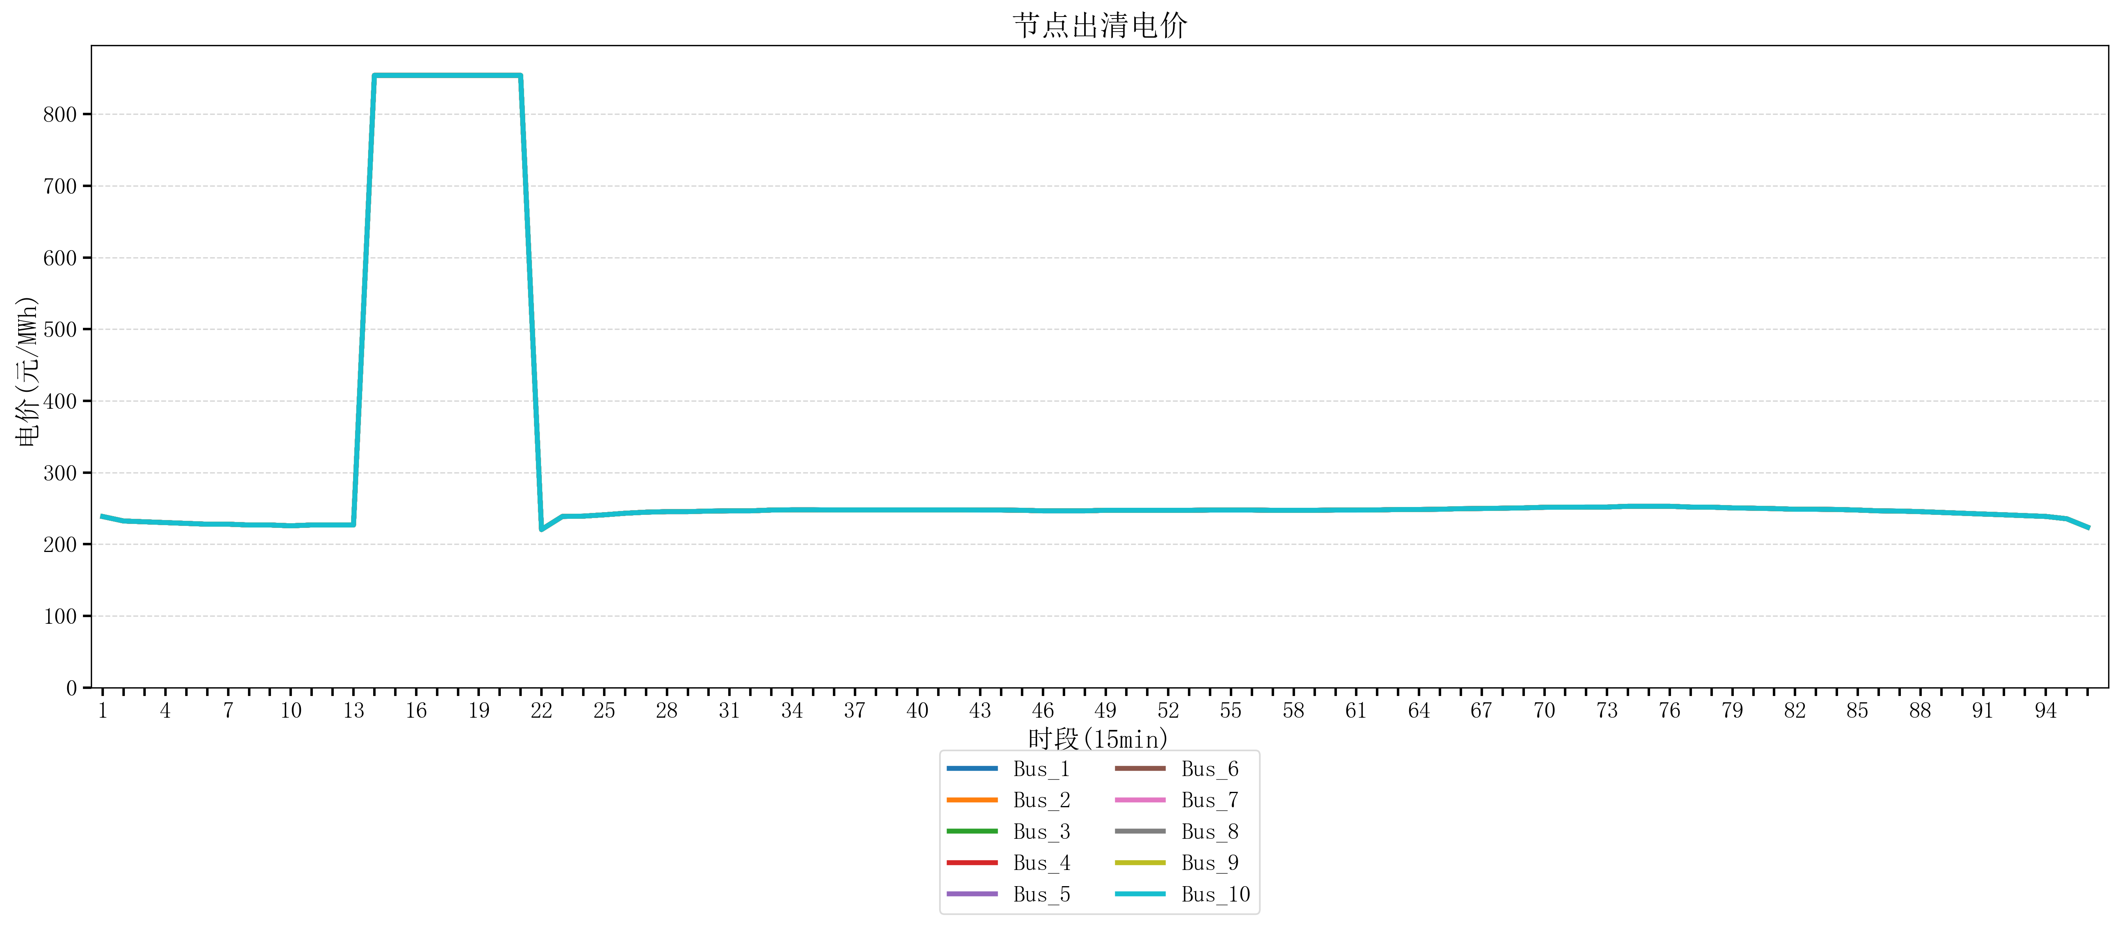
节点编号 | 电价类型 | 时段1 | 时段2 | 时段3 | 时段4 | 时段5 | 时段6 | 时段7 | 时段8 | 时段9 | 时段10 | 时段11 | 时段12 | 时段13 | 时段14 | 时段15 | 时段16 | 时段17 | 时段18 | 时段19 | 时段20 | 时段21 | 时段22
id | price_type | t1 | t2 | t3 | t4 | t5 | t6 | t7 | t8 | t9 | t10 | t11 | t12 | t13 | t14 | t15 | t16 | t17 | t18 | t19 | t20 | t21 | t22
str | str | float64 | float64 | float64 | float64 | float64 | float64 | float64 | float64 | float64 | float64 | float64 | float64 | float64 | float64 | float64 | float64 | float64 | float64 | float64 | float64 | float64 | float64
Bus_1 | 电能量电价 | 238.61656 | 232.414 | 231.30016 | 230.18632 | 229.07248 | 227.95864 | 227.95864 | 226.8448 | 226.8448 | 225.73096 | 226.8448 | 226.8448 | 226.8448 | 853.98584 | 853.98584 | 853.98584 | 853.98584 | 853.98584 | 853.98584 | 853.98584 | 853.98584 | 220.48936
Bus_2 | 电能量电价 | 238.61656 | 232.414 | 231.30016 | 230.18632 | 229.07248 | 227.95864 | 227.95864 | 226.8448 | 226.8448 | 225.73096 | 226.8448 | 226.8448 | 226.8448 | 853.98584 | 853.98584 | 853.98584 | 853.98584 | 853.98584 | 853.98584 | 853.98584 | 853.98584 | 220.48936
Bus_3 | 电能量电价 | 238.61656 | 232.414 | 231.30016 | 230.18632 | 229.07248 | 227.95864 | 227.95864 | 226.8448 | 226.8448 | 225.73096 | 226.8448 | 226.8448 | 226.8448 | 853.98584 | 853.98584 | 853.98584 | 853.98584 | 853.98584 | 853.98584 | 853.98584 | 853.98584 | 220.48936
Bus_4 | 电能量电价 | 238.61656 | 232.414 | 231.30016 | 230.18632 | 229.07248 | 227.95864 | 227.95864 | 226.8448 | 226.8448 | 225.73096 | 226.8448 | 226.8448 | 226.8448 | 853.98584 | 853.98584 | 853.98584 | 853.98584 | 853.98584 | 853.98584 | 853.98584 | 853.98584 | 220.48936
Bus_5 | 电能量电价 | 238.61656 | 232.414 | 231.30016 | 230.18632 | 229.07248 | 227.95864 | 227.95864 | 226.8448 | 226.8448 | 225.73096 | 226.8448 | 226.8448 | 226.8448 | 853.98584 | 853.98584 | 853.98584 | 853.98584 | 853.98584 | 853.98584 | 853.98584 | 853.98584 | 220.48936
Bus_6 | 电能量电价 | 238.61656 | 232.414 | 231.30016 | 230.18632 | 229.07248 | 227.95864 | 227.95864 | 226.8448 | 226.8448 | 225.73096 | 226.8448 | 226.8448 | 226.8448 | 853.98584 | 853.98584 | 853.98584 | 853.98584 | 853.98584 | 853.98584 | 853.98584 | 853.98584 | 220.48936
Bus_7 | 电能量电价 | 238.61656 | 232.414 | 231.30016 | 230.18632 | 229.07248 | 227.95864 | 227.95864 | 226.8448 | 226.8448 | 225.73096 | 226.8448 | 226.8448 | 226.8448 | 853.98584 | 853.98584 | 853.98584 | 853.98584 | 853.98584 | 853.98584 | 853.98584 | 853.98584 | 220.48936
Bus_8 | 电能量电价 | 238.61656 | 232.414 | 231.30016 | 230.18632 | 229.07248 | 227.95864 | 227.95864 | 226.8448 | 226.8448 | 225.73096 | 226.8448 | 226.8448 | 226.8448 | 853.98584 | 853.98584 | 853.98584 | 853.98584 | 853.98584 | 853.98584 | 853.98584 | 853.98584 | 220.48936
Bus_9 | 电能量电价 | 238.61656 | 232.414 | 231.30016 | 230.18632 | 229.07248 | 227.95864 | 227.95864 | 226.8448 | 226.8448 | 225.73096 | 226.8448 | 226.8448 | 226.8448 | 853.98584 | 853.98584 | 853.98584 | 853.98584 | 853.98584 | 853.98584 | 853.98584 | 853.98584 | 220.48936
Bus_10 | 电能量电价 | 238.61656 | 232.414 | 231.30016 | 230.18632 | 229.07248 | 227.95864 | 227.95864 | 226.8448 | 226.8448 | 225.73096 | 226.8448 | 226.8448 | 226.8448 | 853.98584 | 853.98584 | 853.98584 | 853.98584 | 853.98584 | 853.98584 | 853.98584 | 853.98584 | 220.48936
Bus_11 | 电能量电价 | 238.61656 | 232.414 | 231.30016 | 230.18632 | 229.07248 | 227.95864 | 227.95864 | 226.8448 | 226.8448 | 225.73096 | 226.8448 | 226.8448 | 226.8448 | 853.98584 | 853.98584 | 853.98584 | 853.98584 | 853.98584 | 853.98584 | 853.98584 | 853.98584 | 220.48936
Bus_12 | 电能量电价 | 238.61656 | 232.414 | 231.30016 | 230.18632 | 229.07248 | 227.95864 | 227.95864 | 226.8448 | 226.8448 | 225.73096 | 226.8448 | 226.8448 | 226.8448 | 853.98584 | 853.98584 | 853.98584 | 853.98584 | 853.98584 | 853.98584 | 853.98584 | 853.98584 | 220.48936
Bus_13 | 电能量电价 | 238.61656 | 232.414 | 231.30016 | 230.18632 | 229.07248 | 227.95864 | 227.95864 | 226.8448 | 226.8448 | 225.73096 | 226.8448 | 226.8448 | 226.8448 | 853.98584 | 853.98584 | 853.98584 | 853.98584 | 853.98584 | 853.98584 | 853.98584 | 853.98584 | 220.48936
Bus_14 | 电能量电价 | 238.61656 | 232.414 | 231.30016 | 230.18632 | 229.07248 | 227.95864 | 227.95864 | 226.8448 | 226.8448 | 225.73096 | 226.8448 | 226.8448 | 226.8448 | 853.98584 | 853.98584 | 853.98584 | 853.98584 | 853.98584 | 853.98584 | 853.98584 | 853.98584 | 220.48936
Bus_15 | 电能量电价 | 238.61656 | 232.414 | 231.30016 | 230.18632 | 229.07248 | 227.95864 | 227.95864 | 226.8448 | 226.8448 | 225.73096 | 226.8448 | 226.8448 | 226.8448 | 853.98584 | 853.98584 | 853.98584 | 853.98584 | 853.98584 | 853.98584 | 853.98584 | 853.98584 | 220.48936
Bus_16 | 电能量电价 | 238.61656 | 232.414 | 231.30016 | 230.18632 | 229.07248 | 227.95864 | 227.95864 | 226.8448 | 226.8448 | 225.73096 | 226.8448 | 226.8448 | 226.8448 | 853.98584 | 853.98584 | 853.98584 | 853.98584 | 853.98584 | 853.98584 | 853.98584 | 853.98584 | 220.48936
Bus_17 | 电能量电价 | 238.61656 | 232.414 | 231.30016 | 230.18632 | 229.07248 | 227.95864 | 227.95864 | 226.8448 | 226.8448 | 225.73096 | 226.8448 | 226.8448 | 226.8448 | 853.98584 | 853.98584 | 853.98584 | 853.98584 | 853.98584 | 853.98584 | 853.98584 | 853.98584 | 220.48936
Bus_18 | 电能量电价 | 238.61656 | 232.414 | 231.30016 | 230.18632 | 229.07248 | 227.95864 | 227.95864 | 226.8448 | 226.8448 | 225.73096 | 226.8448 | 226.8448 | 226.8448 | 853.98584 | 853.98584 | 853.98584 | 853.98584 | 853.98584 | 853.98584 | 853.98584 | 853.98584 | 220.48936
Bus_19 | 电能量电价 | 238.61656 | 232.414 | 231.30016 | 230.18632 | 229.07248 | 227.95864 | 227.95864 | 226.8448 | 226.8448 | 225.73096 | 226.8448 | 226.8448 | 226.8448 | 853.98584 | 853.98584 | 853.98584 | 853.98584 | 853.98584 | 853.98584 | 853.98584 | 853.98584 | 220.48936
Bus_20 | 电能量电价 | 238.61656 | 232.414 | 231.30016 | 230.18632 | 229.07248 | 227.95864 | 227.95864 | 226.8448 | 226.8448 | 225.73096 | 226.8448 | 226.8448 | 226.8448 | 853.98584 | 853.98584 | 853.98584 | 853.98584 | 853.98584 | 853.98584 | 853.98584 | 853.98584 | 220.48936
Bus_21 | 电能量电价 | 238.61656 | 232.414 | 231.30016 | 230.18632 | 229.07248 | 227.95864 | 227.95864 | 226.8448 | 226.8448 | 225.73096 | 226.8448 | 226.8448 | 226.8448 | 853.98584 | 853.98584 | 853.98584 | 853.98584 | 853.98584 | 853.98584 | 853.98584 | 853.98584 | 220.48936
Bus_22 | 电能量电价 | 238.61656 | 232.414 | 231.30016 | 230.18632 | 229.07248 | 227.95864 | 227.95864 | 226.8448 | 226.8448 | 225.73096 | 226.8448 | 226.8448 | 226.8448 | 853.98584 | 853.98584 | 853.98584 | 853.98584 | 853.98584 | 853.98584 | 853.98584 | 853.98584 | 220.48936
Bus_23 | 电能量电价 | 238.61656 | 232.414 | 231.30016 | 230.18632 | 229.07248 | 227.95864 | 227.95864 | 226.8448 | 226.8448 | 225.73096 | 226.8448 | 226.8448 | 226.8448 | 853.98584 | 853.98584 | 853.98584 | 853.98584 | 853.98584 | 853.98584 | 853.98584 | 853.98584 | 220.48936
Bus_24 | 电能量电价 | 238.61656 | 232.414 | 231.30016 | 230.18632 | 229.07248 | 227.95864 | 227.95864 | 226.8448 | 226.8448 | 225.73096 | 226.8448 | 226.8448 | 226.8448 | 853.98584 | 853.98584 | 853.98584 | 853.98584 | 853.98584 | 853.98584 | 853.98584 | 853.98584 | 220.48936
Bus_25 | 电能量电价 | 238.61656 | 232.414 | 231.30016 | 230.18632 | 229.07248 | 227.95864 | 227.95864 | 226.8448 | 226.8448 | 225.73096 | 226.8448 | 226.8448 | 226.8448 | 853.98584 | 853.98584 | 853.98584 | 853.98584 | 853.98584 | 853.98584 | 853.98584 | 853.98584 | 220.48936
Bus_26 | 电能量电价 | 238.61656 | 232.414 | 231.30016 | 230.18632 | 229.07248 | 227.95864 | 227.95864 | 226.8448 | 226.8448 | 225.73096 | 226.8448 | 226.8448 | 226.8448 | 853.98584 | 853.98584 | 853.98584 | 853.98584 | 853.98584 | 853.98584 | 853.98584 | 853.98584 | 220.48936
Bus_27 | 电能量电价 | 238.61656 | 232.414 | 231.30016 | 230.18632 | 229.07248 | 227.95864 | 227.95864 | 226.8448 | 226.8448 | 225.73096 | 226.8448 | 226.8448 | 226.8448 | 853.98584 | 853.98584 | 853.98584 | 853.98584 | 853.98584 | 853.98584 | 853.98584 | 853.98584 | 220.48936
Bus_28 | 电能量电价 | 238.61656 | 232.414 | 231.30016 | 230.18632 | 229.07248 | 227.95864 | 227.95864 | 226.8448 | 226.8448 | 225.73096 | 226.8448 | 226.8448 | 226.8448 | 853.98584 | 853.98584 | 853.98584 | 853.98584 | 853.98584 | 853.98584 | 853.98584 | 853.98584 | 220.48936
Bus_29 | 电能量电价 | 238.61656 | 232.414 | 231.30016 | 230.18632 | 229.07248 | 227.95864 | 227.95864 | 226.8448 | 226.8448 | 225.73096 | 226.8448 | 226.8448 | 226.8448 | 853.98584 | 853.98584 | 853.98584 | 853.98584 | 853.98584 | 853.98584 | 853.98584 | 853.98584 | 220.48936
Bus_30 | 电能量电价 | 238.61656 | 232.414 | 231.30016 | 230.18632 | 229.07248 | 227.95864 | 227.95864 | 226.8448 | 226.8448 | 225.73096 | 226.8448 | 226.8448 | 226.8448 | 853.98584 | 853.98584 | 853.98584 | 853.98584 | 853.98584 | 853.98584 | 853.98584 | 853.98584 | 220.48936
Bus_31 | 电能量电价 | 238.61656 | 232.414 | 231.30016 | 230.18632 | 229.07248 | 227.95864 | 227.95864 | 226.8448 | 226.8448 | 225.73096 | 226.8448 | 226.8448 | 226.8448 | 853.98584 | 853.98584 | 853.98584 | 853.98584 | 853.98584 | 853.98584 | 853.98584 | 853.98584 | 220.48936
Bus_32 | 电能量电价 | 238.61656 | 232.414 | 231.30016 | 230.18632 | 229.07248 | 227.95864 | 227.95864 | 226.8448 | 226.8448 | 225.73096 | 226.8448 | 226.8448 | 226.8448 | 853.98584 | 853.98584 | 853.98584 | 853.98584 | 853.98584 | 853.98584 | 853.98584 | 853.98584 | 220.48936
Bus_33 | 电能量电价 | 238.61656 | 232.414 | 231.30016 | 230.18632 | 229.07248 | 227.95864 | 227.95864 | 226.8448 | 226.8448 | 225.73096 | 226.8448 | 226.8448 | 226.8448 | 853.98584 | 853.98584 | 853.98584 | 853.98584 | 853.98584 | 853.98584 | 853.98584 | 853.98584 | 220.48936
Bus_34 | 电能量电价 | 238.61656 | 232.414 | 231.30016 | 230.18632 | 229.07248 | 227.95864 | 227.95864 | 226.8448 | 226.8448 | 225.73096 | 226.8448 | 226.8448 | 226.8448 | 853.98584 | 853.98584 | 853.98584 | 853.98584 | 853.98584 | 853.98584 | 853.98584 | 853.98584 | 220.48936
Bus_35 | 电能量电价 | 238.61656 | 232.414 | 231.30016 | 230.18632 | 229.07248 | 227.95864 | 227.95864 | 226.8448 | 226.8448 | 225.73096 | 226.8448 | 226.8448 | 226.8448 | 853.98584 | 853.98584 | 853.98584 | 853.98584 | 853.98584 | 853.98584 | 853.98584 | 853.98584 | 220.48936
Bus_36 | 电能量电价 | 238.61656 | 232.414 | 231.30016 | 230.18632 | 229.07248 | 227.95864 | 227.95864 | 226.8448 | 226.8448 | 225.73096 | 226.8448 | 226.8448 | 226.8448 | 853.98584 | 853.98584 | 853.98584 | 853.98584 | 853.98584 | 853.98584 | 853.98584 | 853.98584 | 220.48936
Bus_37 | 电能量电价 | 238.61656 | 232.414 | 231.30016 | 230.18632 | 229.07248 | 227.95864 | 227.95864 | 226.8448 | 226.8448 | 225.73096 | 226.8448 | 226.8448 | 226.8448 | 853.98584 | 853.98584 | 853.98584 | 853.98584 | 853.98584 | 853.98584 | 853.98584 | 853.98584 | 220.48936
Bus_38 | 电能量电价 | 238.61656 | 232.414 | 231.30016 | 230.18632 | 229.07248 | 227.95864 | 227.95864 | 226.8448 | 226.8448 | 225.73096 | 226.8448 | 226.8448 | 226.8448 | 853.98584 | 853.98584 | 853.98584 | 853.98584 | 853.98584 | 853.98584 | 853.98584 | 853.98584 | 220.48936
Bus_39 | 电能量电价 | 238.61656 | 232.414 | 231.30016 | 230.18632 | 229.07248 | 227.95864 | 227.95864 | 226.8448 | 226.8448 | 225.73096 | 226.8448 | 226.8448 | 226.8448 | 853.98584 | 853.98584 | 853.98584 | 853.98584 | 853.98584 | 853.98584 | 853.98584 | 853.98584 | 220.48936
Bus_40 | 电能量电价 | 238.61656 | 232.414 | 231.30016 | 230.18632 | 229.07248 | 227.95864 | 227.95864 | 226.8448 | 226.8448 | 225.73096 | 226.8448 | 226.8448 | 226.8448 | 853.98584 | 853.98584 | 853.98584 | 853.98584 | 853.98584 | 853.98584 | 853.98584 | 853.98584 | 220.48936
Bus_41 | 电能量电价 | 238.61656 | 232.414 | 231.30016 | 230.18632 | 229.07248 | 227.95864 | 227.95864 | 226.8448 | 226.8448 | 225.73096 | 226.8448 | 226.8448 | 226.8448 | 853.98584 | 853.98584 | 853.98584 | 853.98584 | 853.98584 | 853.98584 | 853.98584 | 853.98584 | 220.48936
Bus_42 | 电能量电价 | 238.61656 | 232.414 | 231.30016 | 230.18632 | 229.07248 | 227.95864 | 227.95864 | 226.8448 | 226.8448 | 225.73096 | 226.8448 | 226.8448 | 226.8448 | 853.98584 | 853.98584 | 853.98584 | 853.98584 | 853.98584 | 853.98584 | 853.98584 | 853.98584 | 220.48936
Bus_43 | 电能量电价 | 238.61656 | 232.414 | 231.30016 | 230.18632 | 229.07248 | 227.95864 | 227.95864 | 226.8448 | 226.8448 | 225.73096 | 226.8448 | 226.8448 | 226.8448 | 853.98584 | 853.98584 | 853.98584 | 853.98584 | 853.98584 | 853.98584 | 853.98584 | 853.98584 | 220.48936
Bus_44 | 电能量电价 | 238.61656 | 232.414 | 231.30016 | 230.18632 | 229.07248 | 227.95864 | 227.95864 | 226.8448 | 226.8448 | 225.73096 | 226.8448 | 226.8448 | 226.8448 | 853.98584 | 853.98584 | 853.98584 | 853.98584 | 853.98584 | 853.98584 | 853.98584 | 853.98584 | 220.48936
Bus_1 | 阻塞电价 | 0 | 0 | 0 | 0 | 0 | 0 | 0 | 0 | 0 | 0 | 0 | 0 | 0 | 0 | 0 | 0 | 0 | 0 | 0 | 0 | 0 | 0
Bus_2 | 阻塞电价 | 0 | 0 | 0 | 0 | 0 | 0 | 0 | 0 | 0 | 0 | 0 | 0 | 0 | 0 | 0 | 0 | 0 | 0 | 0 | 0 | 0 | 0
...

LevelC_电力电量平衡表单
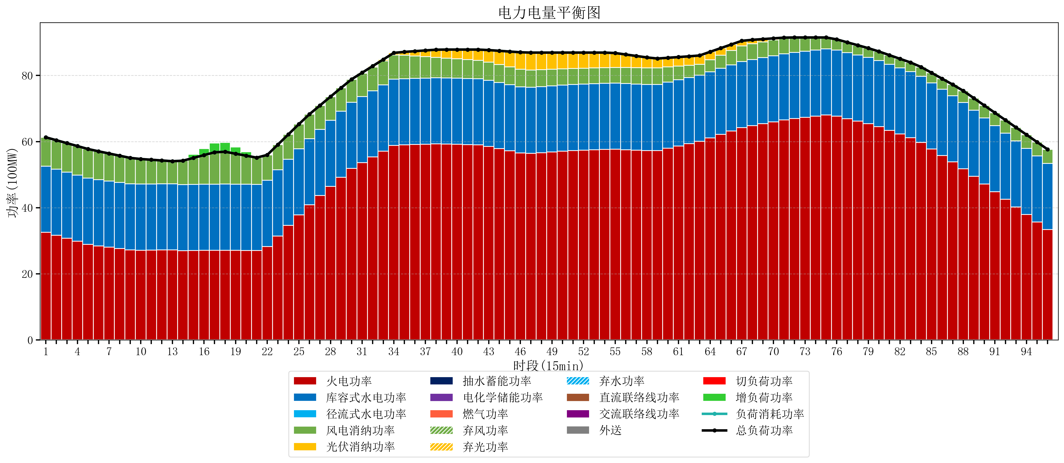
元件名称 | 时段1 | 时段2 | 时段3 | 时段4 | 时段5 | 时段6 | 时段7 | 时段8 | 时段9 | 时段10 | 时段11 | 时段12 | 时段13 | 时段14 | 时段15 | 时段16 | 时段17
name | t1 | t2 | t3 | t4 | t5 | t6 | t7 | t8 | t9 | t10 | t11 | t12 | t13 | t14 | t15 | t16 | t17
str | float64 | float64 | float64 | float64 | float64 | float64 | float64 | float64 | float64 | float64 | float64 | float64 | float64 | float64 | float64 | float64 | float64
火电功率 | 32.5725746 | 31.66471492 | 30.75685524 | 29.84899556 | 28.94113588 | 28.465900158 | 28.055558029 | 27.645215901 | 27.234873773 | 27.151992373 | 27.184685347 | 27.217378322 | 27.250071297 | 27.011091413 | 27.053523546 | 27.095955679 | 27.138387812
库容式水电功率 | 20 | 20 | 20 | 20 | 20 | 20 | 20 | 20 | 20 | 20 | 20 | 20 | 20 | 20 | 20 | 20 | 20
径流式水电功率 | 0 | 0 | 0 | 0 | 0 | 0 | 0 | 0 | 0 | 0 | 0 | 0 | 0 | 0 | 0 | 0 | 0
风电消纳功率 | 8.73 | 8.7517894737 | 8.7735789474 | 8.7953684211 | 8.8171578947 | 8.5989473684 | 8.3447368421 | 8.0905263158 | 7.8363157895 | 7.5821052632 | 7.3278947368 | 7.0736842105 | 6.8194736842 | 7.2107368421 | 8.0169473684 | 8.8231578947 | 9.6293684211
光伏消纳功率 | 0 | 0 | 0 | 0 | 0 | 0 | 0 | 0 | 0 | 0 | 0 | 0 | 0 | 0 | 0 | 0 | 0
抽水蓄能功率 | 0 | 0 | 0 | 0 | 0 | 0 | 0 | 0 | 0 | 0 | 0 | 0 | 0 | 0 | 0 | 0 | 0
电化学储能功率 | 0 | 0 | 0 | 0 | 0 | 0 | 0 | 0 | 0 | 0 | 0 | 0 | 0 | 0 | 0 | 0 | 0
燃气功率 | 0 | 0 | 0 | 0 | 0 | 0 | 0 | 0 | 0 | 0 | 0 | 0 | 0 | 0 | 0 | 0 | 0
直流联络线功率 | 0 | 0 | 0 | 0 | 0 | 0 | 0 | 0 | 0 | 0 | 0 | 0 | 0 | 0 | 0 | 0 | 0
交流联络线功率 | 0 | 0 | 0 | 0 | 0 | 0 | 0 | 0 | 0 | 0 | 0 | 0 | 0 | 0 | 0 | 0 | 0
负荷消耗功率 | 61.3025746 | 60.416504394 | 59.530434187 | 58.644363981 | 57.758293775 | 57.064847526 | 56.400294872 | 55.735742217 | 55.071189562 | 54.734097636 | 54.512580084 | 54.291062533 | 54.069544981 | 54.221828255 | 55.070470914 | 55.919113573 | 56.767756233
外送 | 0 | 0 | 0 | 0 | 0 | 0 | 0 | 0 | 0 | 0 | 0 | 0 | 0 | 0 | 0 | 0 | 0
总负荷功率 | 61.3025746 | 60.416504394 | 59.530434187 | 58.644363981 | 57.758293775 | 57.064847526 | 56.400294872 | 55.735742217 | 55.071189562 | 54.734097636 | 54.512580084 | 54.291062533 | 54.069544981 | 54.221828255 | 55.070470914 | 55.919113573 | 56.767756233
弃风功率 | 0 | 0 | 0 | 0 | 0 | 0 | 0 | 0 | 0 | 0 | 0 | 0 | 0 | 0 | 0 | 0 | 0
弃光功率 | 0 | 0 | 0 | 0 | 0 | 0 | 0 | 0 | 0 | 0 | 0 | 0 | 0 | 0 | 0 | 0 | 0
弃水功率 | 0 | 0 | 0 | 0 | 0 | 0 | 0 | 0 | 0 | 0 | 0 | 0 | 0 | 0 | 0 | 0 | 0
切负荷功率 | 0 | 0 | 0 | 0 | 0 | 0 | 0 | 0 | 0 | 0 | 0 | 0 | 0 | 0 | 0 | 0 | 0
增负荷功率 | 0 | 0 | 0 | 0 | 0 | 0 | 0 | 0 | 0 | 0 | 0 | 0 | 0 | 0.23896405485 | 1.0876067141 | 1.9362493734 | 2.7848920327

